Задача 1
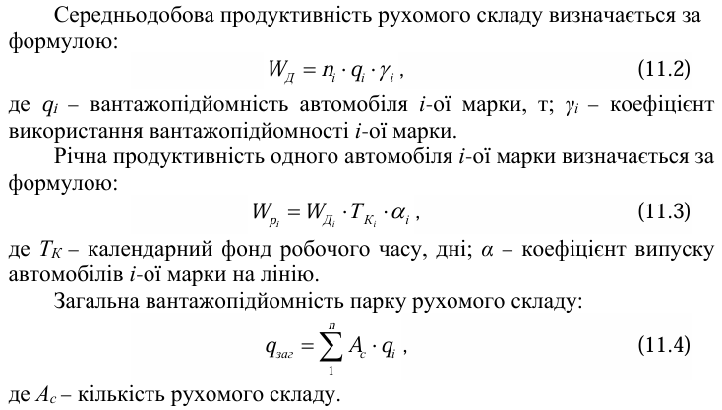
Задача 1. АТП «Автотранс» має розгалужену мережу замовників транспортних послуг. Зокрема найбільшими замовленнями останнього місяця є: 1) замовлення на перевезення 50 тис. т. піску за маршрутом м. Корець – м. Звягель, протяжністю 34 км від кар’єру з видобування піску до підприємства, що спеціалізується на будівництві промислових комплексів; 2) замовлення на перевезення 50 тис. т піску за маршрутом м. Корець – м. Рівне протяжністю 69 км від кар’єру з видобування піску до підприємства «ДОМ», що спеціалізується на будівництві промислових комплексів. Для виконання обох замовлень АТП направило КАМАЗ 65115.
Завдання а. За даними таблиці 1 розрахувати вантажообіг за видами вантажів і в цілому по АТП
Вид вантажу | Вид рухомого складу | № та назва маршруту | Обсяги перевезень певного виду вантажу, Qi​, тис. т | Середня відстань перевезень певного вантажу, li​, км | Вантажообіг за певним видом вантажу, Pi​, тис. т·км
Пісок | КАМАЗ 65115 | 1-й: Корець–Звягель | 50 | 34
 |  | 2-й: Корець–Рівне | 30 | 69
Всього |  |  | 80 | х

Завдання б. За даними таблиці 2 розрахувати кількість їздок автомобіля з вантажем та річну продуктивність одного автомобіля.
Таблиця 2. Вихідні дані
Показники | Значення
Відстань перевезень, км:
Корець-Звягель | 34
Корець-Рівне | 69
Обсяг перевезень, т
Середня тривалість перебування автомобіля в наряді, год | 7.5
Марка автомобіля | КАМАЗ 65115
Вантажопідйомність автомобіля, т | 15
Кількість автомобілів певної марки на підприємстві | 11
Технічна швидкість, км/год | 40
Коефіцієнт використання пробігу | 0.5
Час простою під навантаженням (розвантаженням), год | 0.2
Кількість днів роботи автомобіля | 365
Коефіцієнт випуску автомобіля на лінію | 0.9
Середньоспискова кількість автомобілів в АТП | 20
Коефіцієнт використання вантажопідйомності автомобіля | 0.8

Таблиця 3. Розрахунок показників роботи автомобіля КАМАЗ 65115
Показник | Формула | Маршрут 1 (34 км) | Маршрут 2 (69 км)
Кількість їздок за зміну
Добова продуктивність
Річна продуктивність

Для розрахунку використовувати наступні формули:

